Hoja1
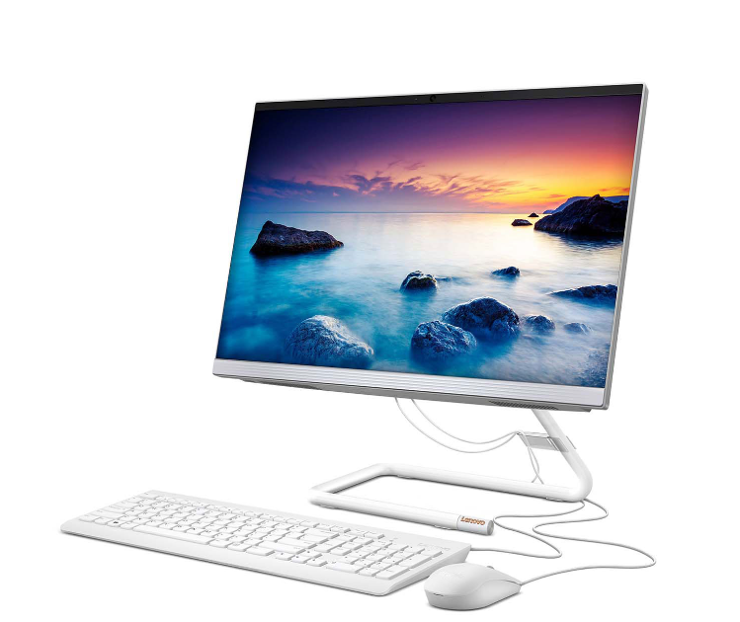
FICHA TECNICA Computador All In One LENOVO 21.5" Pulgadas AIO 3 - Intel Core i3 - RAM 4GB - Disco HDD 1TB - Blanco
 |  | ESPECIFICACIONES TECNICAS
 |  | Pantalla | FULL HD 21.5
 |  | Teclado | Alambrico
 |  | Mouse | Alambrico
 |  | Tarjeta de video | Intel, GMA 310 128 MG
 |  | Tarjeta de red | Intel, 10/100
 |  | Tarjeta madre | Blostar, G31-M7 TE
 |  | Lector de CD | Lector/GrabadorDVD-RW-22X
 |  | Procesador | Intel I7 Septima generacion
 |  | Disco duro | 3 TB
 |  | Memoria Ram | 8 GB
SOTFWARE |  |  | ADICIONALES
Sotfware de internet | Microsfot Internet 6,0 |  | Tarjeta Receptora de datos, Juzt Reboot JR-PCI-NT
Antivirus | McAfee Active VirusScan 8,7 |  | Audifonos con microfono
Sistema Operativo | Microsfot Windows 10 |  | Parlantes dos salidas
Sotfware de aplicación | Microsoft Office 2010 |  | Contro de Xbox

